申込書
この色枠欄を記入ください
ビエント高崎 案内図
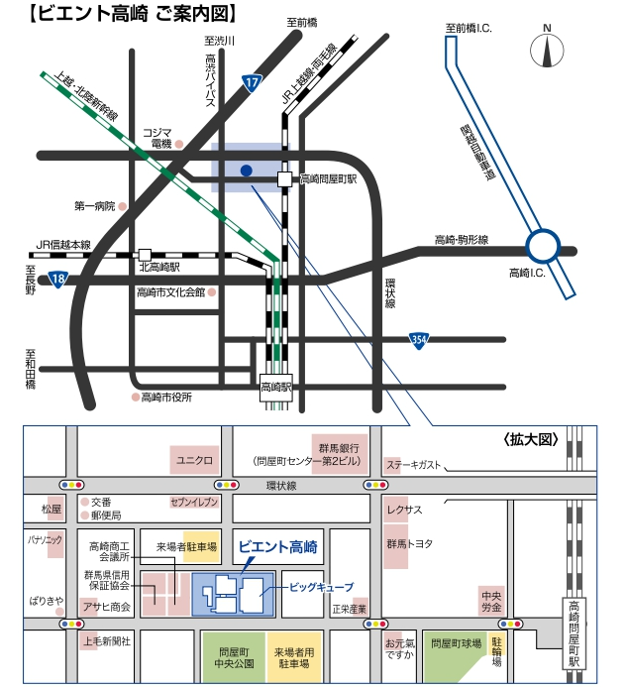
2023年度
環境公害対策講習会受講申込書 ・（ 受 講 票 ） |  |  |  |  |  |  |  |  |  |  |  |  |  |  |  |  |  |  |  | ○ | 1 | 1 | 2023
申込期限 9月４日（月） |  |  |  |  |  |  |  |  |  |  |  |  |  |  |  |  |  |  |  |  | 2 | 2 | 2024
会社名（正式名称） （△△株式会社・株式会社○○） |  |  |  |  |  |  |  |  |  |  |  |  |  |  |  |  |  |  |  |  |  | 3
住 所 |  |  |  |  | 〒 | - |  |  |  |  |  |  |  |  |  |  |  |  |  |  |  | 4
 |  |  |  |  |  |  |  |  |  |  |  |  |  |  |  |  |  |  |  |  |  | 5
申 込 担 当 者 |  |  |  |  | （所属部署名） |  |  |  |  |  |  |  |  |  |  |  |  |  |  |  |  | 6
 |  |  |  |  | 氏 名 |  |  |  |  |  |  |  |  |  |  |  |  |  |  |  |  | 7
 |  |  |  |  | ﾒｰﾙｱﾄﾞﾚｽ |  |  |  |  |  |  |  |  |  |  |  |  |  |  |  |  | 8
 |  |  |  |  | TEL |  |  |  |  |  |  |  |  |  |  |  |  |  |  |  |  | 9
 |  |  |  |  |  |  |  |  |  |  |  |  |  |  |  |  |  |  |  |  |  | 10
開催日時 ： ９月１２日（火） 開始１３時００分 受付１２時００分～ |  |  |  |  |  |  |  |  |  |  | ▼プルダウン選択 |  |  |  |  |  |  |  |  |  |  | 11
開催場所 ： ビエント高崎 ６０２会議室 受講料：無料 |  |  |  |  |  |  |  |  |  |  | 受講証明書 |  |  |  |  |  |  |  |  |  |  | 12
 | 番号 | 受付No. |  | 受講者氏名 |  |  |  |  |  |  | 必要1 不要2 |  |  |  |  |  |  |  |  |  |  | 13
 | ① | W | - |  |  |  |  |  |  |  |  |  |  |  |  |  |  |  |  |  |  | 14
 | ② | W | - |  |  |  |  |  |  |  |  |  |  |  |  |  |  |  |  |  |  | 15
 | ③ | W | - |  |  |  |  |  |  |  |  |  |  |  |  |  |  |  |  |  |  | 16
 | ④ | W | - |  |  |  |  |  |  |  |  |  |  |  |  |  |  |  |  |  |  | 17
 | ⑤ | W | - |  |  |  |  |  |  |  |  |  |  |  |  |  |  |  |  |  |  | 18
 | ⑥ | W | - |  |  |  |  |  |  |  |  |  |  |  |  |  |  |  |  |  |  | 19
 |  |  |  |  |  |  |  |  |  |  |  |  |  |  |  |  |  |  |  |  |  | 20
 |  |  |  |  |  |  |  |  |  |  |  |  |  |  |  |  |  |  |  |  |  | 21
受講者氏名は、姓と名の間に全角スペースを空けてください。例：建設 太郎 |  |  |  |  |  |  |  |  |  |  |  |  |  |  |  |  |  |  |  |  |  | 22
 |  |  |  |  |  |  |  |  | ▼プルダウン選択 |  |  |  |  |  |  |  |  |  |  |  |  | 23
 |  |  |  | 上記のとおり申し込みます。 |  |  | 2023 | 年 |  | 月 |  | 日 |  |  |  |  |  |  |  |  |  | 24
 |  |  |  |  |  |  |  |  |  |  |  |  |  |  |  |  |  |  |  |  |  | 25
● | 各社で申し込める最大人数は６名までです。 |  |  |  |  |  |  |  |  |  |  |  |  |  |  |  |  |  |  |  |  | 26
● | 定員(８０名)になり次第、締め切る場合があります。 |  |  |  |  |  |  |  |  |  |  |  | 【アクセス】 |  |  |  |  |  |  |  |  | 27
 |  |  |  |  |  |  |  |  |  |  |  |  |  | ●自家用車・・・・・・・・・・・ |  |  |  | 無料駐車場あり(３５０台) |  |  |  | 28
【受講票】 |  |  |  |  |  |  |  |  |  |  |  |  |  | ●JR高崎線・・・・・・・・・・・ |  |  |  | 高崎駅からタクシーで８分 |  |  |  | 29
● | 申込書受領後に、日建連事務局で受付No.記入し、申込み担当者にメールで返送いたします。 |  |  |  |  |  |  |  |  |  |  |  |  | ●JR上越線・両毛線・・・・ |  |  |  | 高崎問屋町駅（問屋口下車）から徒歩５分 |  |  |  | 30
 | 当日の受講票になりますので、本票を受講者にお送りください。 |  |  |  |  |  |  |  |  |  |  |  |  |  | ※高崎駅から高崎問屋町駅まで１駅４分 |  |  |  |  |  |  | 31
申込先
アドレス
 | 受講者は本票をコピー（印刷）し、ご持参ください。
 |  |  |  |  |  |  |  |  |  |  |  |  |  |  |  | 【申込み・問合せ先】
※ なお、本講習会は、ＣＰＤＳ（全国土木施工管理技士会連合会）認定の講習会です。 |  |  |  |  |  |  |  |  |  |  |  |  |  |  |  |  | （一社）日本建設業連合会 環境公害対策部会
希望者には受講証明書を講習会終了後に交付致します。 |  |  |  |  |  |  |  |  |  |  |  |  |  |  |  |  | TEL | 03-3551-8812 | （担当 今井）
※上記個人情報は、講習会の状況把握以外には使用致しません。 |  |  |  |  |  |  |  |  |  |  |  |  |  |  |  |  | Mail | j.imai@nikkenren.or.jp

【加工NG】日建連事務処理用
一覧表への貼付けは名前のある列をコピーして「値」で貼付け
このシートは加工しないでください。事務局用の集計シートです。
管理用
整理番号 | 会社名 | 社名ﾌﾘｶﾞﾅ | 受講者 | 氏名ﾌﾘｶﾞﾅ | CPDS申込 | 備考1 | 備考2 | 担当者 | 電話 | アドレス
W- |  |  |  |  |  |  |  | 0 | 0 | 0
W-
W-
W-
W-
W-
W-
W-

